Solicitud gráfica
 | Área: | Matemáticas |  |  | Fecha:
 | Grado: | 7
 | Título del tema: | Magnitudes proporcionales |  |  | ¿Cuaderno de estudio o recurso? | Recurso
 | Editor: |  |  |  | Motor del recurso | F4

 | Código guión o recurso: | MA_07_07_REC140 | ← Para determinar este código, visite la hoja de Ayuda
 |  |  |  |  | ESPECIFICACIÓN DE ARCHIVOS A ENTREGAR
Núm. | Archivo Shutterstock o ruta en web | Imagen para: | Tipo | Ubicación de la imagen en el recurso F4 | Nombre imagen SMALL | Tamaño imagen SMALL | Nombre imagen ZOOM | Tamaño imagen ZOOM | Descripción | Observaciones
IMG01 | 122745097 | Recurso F4 | Fotografía | Inicio | MA_07_07_REC140_IMG01.jpg | 950 x 435 px
IMG02 | 152731154 | Recurso F4 | Fotografía | Contenido | MA_07_07_REC140_IMG02.jpg | 750 x 365 px
IMG03 | 51930634 | Recurso F4 | Fotografía | Contenido | MA_07_07_REC140_IMG03.jpg | 750 x 365 px
IMG04 | ver observaciones | Recurso F4 | Ilustración | Contenido | MA_07_07_REC140_IMG04.jpg | 750 x 365 px |  |  | Cubo de arista : a
IMG05 | 236721541 | Recurso F4 | Fotografía | Contenido | MA_07_07_REC140_IMG05.jpg | 750 x 365 px
IMG06 | 310086128 | Recurso F4 | Fotografía | Contenido | MA_07_07_REC140_IMG06.jpg | 750 x 365 px
IMG07 | ver observaciones | Recurso F4 | Fotografía | Contenido | MA_07_07_REC140_IMG07.jpg | 750 x 365 px |  |  | Cuadrado de lado l
IMG08 | ver observaciones | Recurso F4 | Ilustración | Contenido | MA_07_07_REC140_IMG08.jpg | 750 x 365 px |  |  | tres triángulos con las medidas como en la imagen de referencia. | 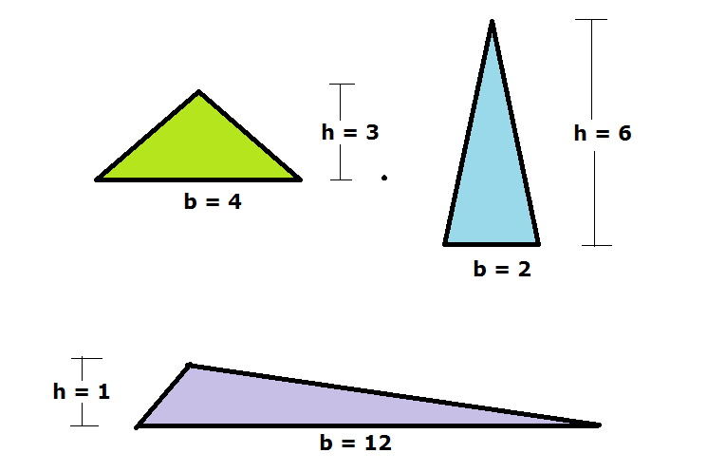
IMG09 | 114147706 | Recurso F4 | Fotografía | Contenido | MA_07_07_REC140_IMG09.jpg | 750 x 365 px

